낙하물 처리 절차
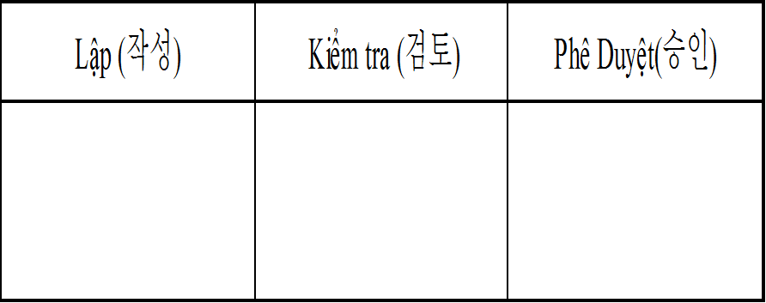 절차 처리 상품
코드: ISO.03.00.08 | 발행일 :15.02.2023
CHỊU 담당 책임 | 스키마 |  | 참고 사항
QC, 생산 |  |  | 공장 바닥에 물품을 떨어뜨리거나 발견한 경우
QC, 생산 |  |  | 경영진에 보고
QC, 생산 |  |  | 낙하품 취소 진행 후 NG 화물칸에 투입
QC, 생산 |  |  | 물건이 떨어지지 않도록주의를 기울이는 회원 배치
역사 변화
날짜 | 내용변경 | 작성자 | 승인
15.02.2023 | 발행 | 팜티홍 | Kim Byoung Kwan

